상품제안서
스위스밀리터리-보온 , 보냉 워터저그 10L | 상품코드: S11259

 |  |  |  |  |  |  | 02-713-8555 | www.synergygift.co.kr
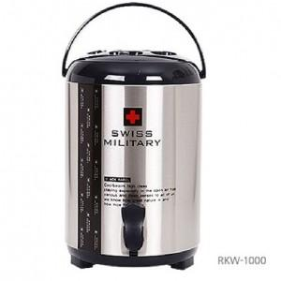

【상세/제작정보】 | 스티커 별도 문의

【인쇄/포장옵션】 | 레이저 / 포장지포장

【공급단가】 | 수량 | 10~ | 30~ | 50~ | 100~ | 500~
*VAT별도 | 단가 | 43,230원 | 41,630원 | 40,030원 | 38,430원 | 37,470원

【상품 URL】 | https://www.synergygift.co.kr:443/src/goods_detail.php?gdno=3009

